1.1
voltar à página inicial |  |  |  | 1 - MENUS DE NAVEGAÇÃO
 | S | N | NA
 | x |  |  | 1.1 O menu de navegação deve estar estruturado como uma lista de opções
 |  |  |  | Para que possa ser bem interpretado por tecnologias de apoio, os menus e submenus devem estar estruturados com elementos nativos, do tipo <ul>, ou com a semântica e o estado dos elementos identificados com técnicas em ARIA.

 | Listagem de evidências
 |  |  |  |  |  | Notas:
 |  |  |  |  |  | O menu de navegação principal está marcado corretamente com uma lista não ordenada, transformando-se em 2 menus estruturados - 1 para dispositivos desktop (Figura 1 e 2) e outro para dispositivos móveis (Figura 3). Essa transformação é visível na Figura 4, sem folha de estilos, em que se observa uma lista de opções feita com bullets - isto é sinal de que estamos perante uma lista de opções estruturada com os elementos <ul><li>...</li></ul> e demonstrado na Figura 6. Encontra-se tambem presente no rodapé de todas as páginas um menu de navegação secundário (Figura 5), também marcado correctamente com uma lista não ordenada, conforme ilustrado na Figura 7.

 | Figura 1
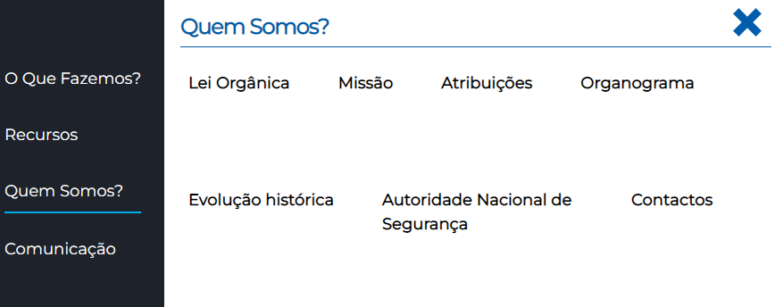

 | Figura 2

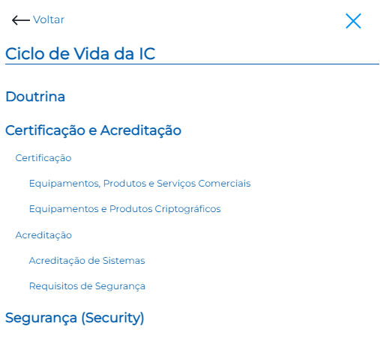
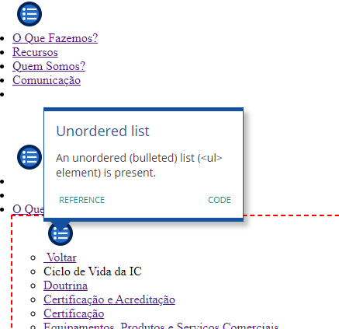

 | Figura 3 |  |  |  | Figura 4

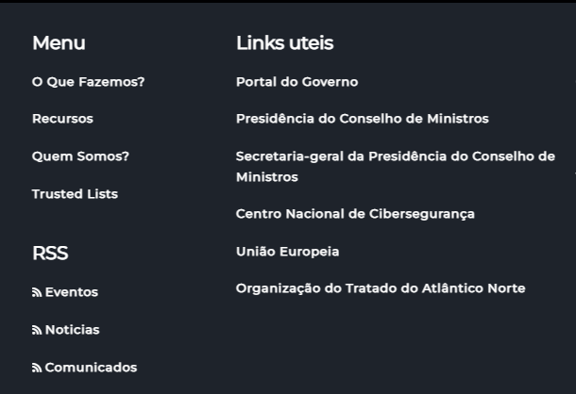

 | Figura 5
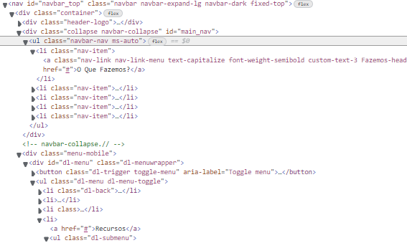

 | Figura 6
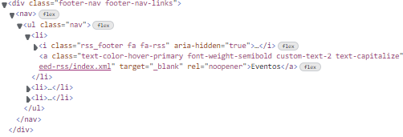

 | Figura 7

1.2
voltar à página inicial |  |  |  | 1 - MENUS DE NAVEGAÇÃO
 | S | N | NA
 | x |  |  | 1.2 É possível selecionar as opções e as subopções do menu quer com rato quer com teclado
 |  |  |  | Deve ser possível percorrer a estrutura de navegação quer com um dispositivo apontador quer com o teclado.

 | Listagem de evidências
 |  |  |  |  | Notas:
 |  |  |  |  | É possível navegar e selecionar as opções e subopções quer através de dispositivos apontadores (nomeadamente rato) e/ou teclado.

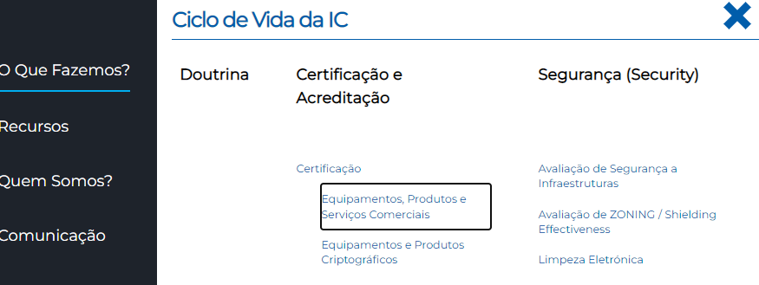

2.1
voltar à página inicial |  |  |  | 2 - TÍTULOS E SUBTÍTULOS
 | S | N | NA
 | x |  |  | 2.1 Existe um título <h1> marcado na página
 |  |  |  | O título principal de cada página, que sumariza o seu conteúdo, deve ser identificado como o primeiro nível dos títulos (h1). Não deverá ser utilizado mais do que um <h1> por página.

 | Listagem de evidências
 |  |  |  |  | Notas:
 |  |  |  |  | Existe um título <h1> marcado, neste caso da página principal. No caso das páginas interiores, existe igualmente um cabeçalho nível <h1>, conforme evidências. Páginas em evidência: https://www.gns.gov.pt e https://www.gns.gov.pt/pt/limpeza-eletronica/

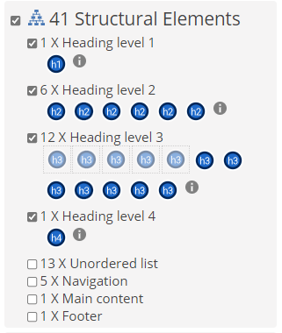

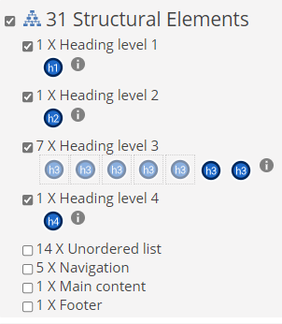

2.2
voltar à página inicial |  |  |  | 2 - TÍTULOS E SUBTÍTULOS
 | S | N | NA
 | x |  |  | 2.2 Existe uma marcação hierarquizada de títulos e subtítulos na página (<h1>...<h6>)
 |  |  |  | Os títulos são empregues de forma hierárquica para melhor estruturar os conteúdos, das informações mais gerais às mais particulares. Deverão ser usados de forma consistente por todo o sítio Web.

 | Listagem de evidências
 |  |  |  |  | Notas:
 |  |  |  |  | Existe uma correta marcação hierarquizada de cabeçalhos <h1> a <h3> tanto na página principal como nas anteriores. Páginas em evidência: https://www.gns.gov.pt https://www.gns.gov.pt/pt/limpeza-eletronica/

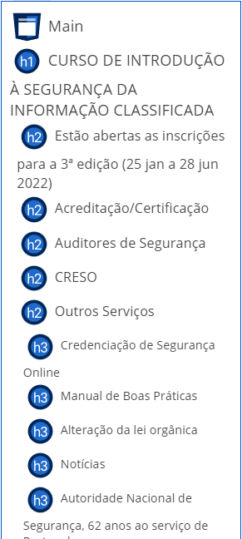

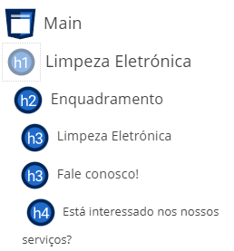

3.1
voltar à página inicial |  |  |  | 3 - TABELAS DE DADOS
 | S | N | NA
 | x |  |  | 3.1 As células que constituem os cabeçalhos da tabela estão marcadas com o elemento <th>
 |  |  |  | Identificar os cabeçalhos de uma tabela ajuda a melhor identificar os eixos que caracterizam a informação em cada célula.

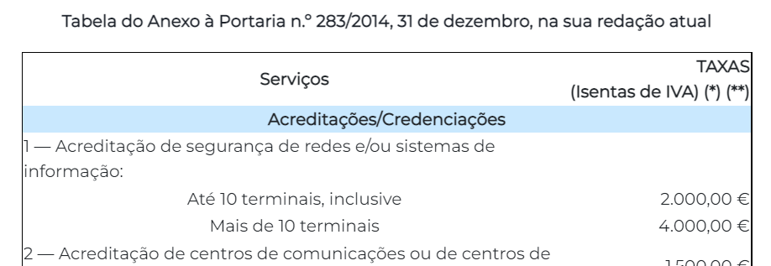
 | Listagem de evidências
 |  |  |  |  | Notas:
 |  |  |  |  | Nas tabelas existentes, todas as células que constituem cabeçalhos estão marcadas com o elemento <th>. Páginas em evidência: https://www.gns.gov.pt/pt/taxas-gns/ https://www.gns.gov.pt/pt/contactos/

4.1
voltar à página inicial |  |  |  | 4 - ESTRUTURA DA INFORMAÇÃO
 | S | N | NA
 | x |  |  | 4.1 Ao clicar com o rato na etiqueta, o cursor surge no respetivo campo de edição
 |  |  |  | De forma a tornar a seleção de campos pequenos mais fácil, a legenda deverá estar associada ao campo respetivo com o elemento <label>, pois desta forma aumenta-se a sua área clicável. Para os utilizadores de leitores de ecrã (pessoas cegas) a associação da etiqueta ao campo de edição é também fundamental.

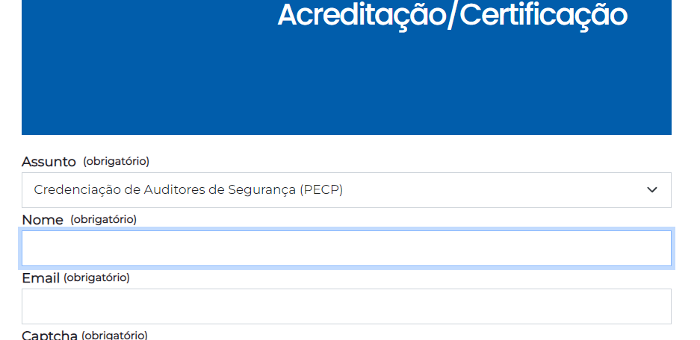
 | Listagem de evidências
 |  |  |  |  | Notas:
 |  |  |  |  | Em todos os formulários, clicando na etiqueta, o cursor surge no respetivo campo de edição (em todos os campos). Página em evidência: https://dyn.gns.gov.pt/pt/acreditacao-certificacao/

4.3
voltar à página inicial |  |  |  | 4 - ESTRUTURA DA INFORMAÇÃO
 | S | N | NA
 | x |  |  | 4.3 É possível localizar e ler as mensagens de erro usando apenas um leitor de ecrã
 |  |  |  | Os erros identificados no decorrer do preenchimento de um formulário deverão preferencialmente ser listados de forma condensada, direcionando cada elemento da lista ao respetivo campo. Cada campo deverá associar a mensagem de erro a si próprio. As mensagens de erro deverão ser breves e claras.

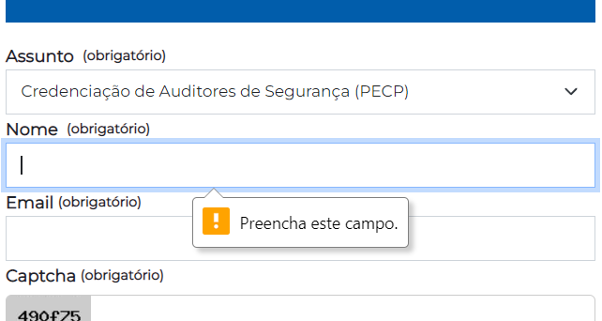
 | Listagem de evidências
 |  |  |  |  | Notas:
 |  |  |  |  | É possivel localizar e ler as mensagens de erro, estando cada campo direcionado e associado à sua respectiva mensagem de erro. Página em evidência: https://dyn.gns.gov.pt/pt/acreditacao-certificacao/

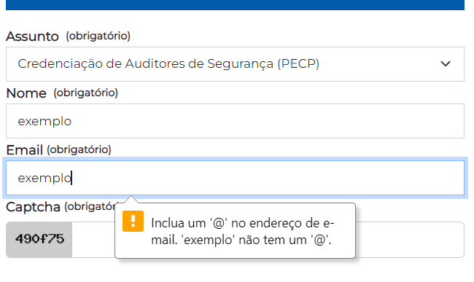

5.1
voltar à página inicial |  |  |  | 5 - GRÁFICOS E IMAGENS-LINK
 | S | N | NA
 | x |  |  | 5.1 A imagem ou gráfico tem um equivalente alternativo em texto curto e correto
 |  |  |  | As imagens não decorativas deverão ter uma descrição breve associada, nomeadamente através do uso do atributo <ALT>. Esta legenda deve descrever fielmente o propósito da imagem no contexto em que se encontra.

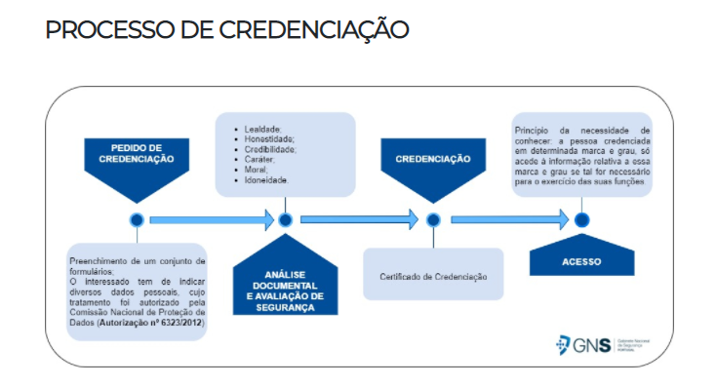
 | Listagem de evidências
 |  |  |  |  | Notas:
 |  |  |  |  | Imagems com equivalente alternativo que descreve o propósito no seu contexto, e não o texto que contém. Página em evidência: https://www.gns.gov.pt/pt/pessoas/

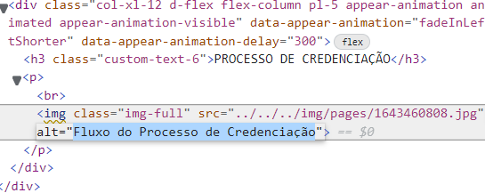

6.1
voltar à página inicial |  |  |  | 6 - CONTRASTE
 | S | N | NA
 | x |  |  | 6.1 No corpo de um documento, o rácio de contraste entre a cor do texto normal (menor que 18 pontos ou menor que 14 pontos negrito) e a cor do fundo é superior a 4,5:1
 |  |  |  | Deve assegurar-se no corpo do documento que o rácio de contraste entre a cor do texto e a cor de fundo é, no mínimo, de 4,5:1, de forma a assegurar a sua legibilidade para utilizadores com deficiências da visão.

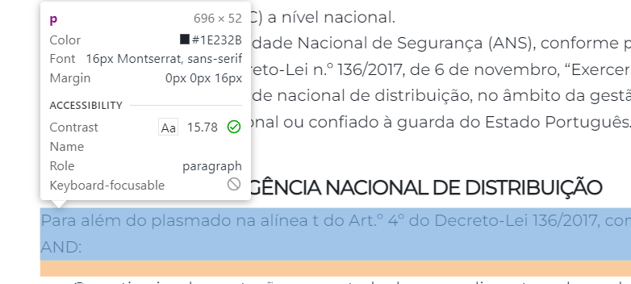
 | Listagem de evidências
 |  |  |  |  | Notas:
 |  |  |  |  | É assegurado em todo o sitio Web com valores acima do exigido do rácio de contraste entre a cor do texto normal e a cor do fundo do texto. Página em evidência: https://www.gns.gov.pt/pt/criptografia/

6.2
voltar à página inicial |  |  |  | 6 - CONTRASTE
 | S | N | NA
 | x |  |  | 6.2 O rácio de contraste entre a cor do texto de tamanho grande (maior ou igual que 18 pontos ou maior ou igual que 14 pontos negrito) e a cor do fundo é superior a 3:1
 |  |  |  | Os textos de tamanho superior a 18 pontos, ou os textos de tamanho superior a 14 pontos mas a negrito, devem assegurar um rácio de contraste mínimo de 3:1 entre a cor do texto e a cor do fundo.

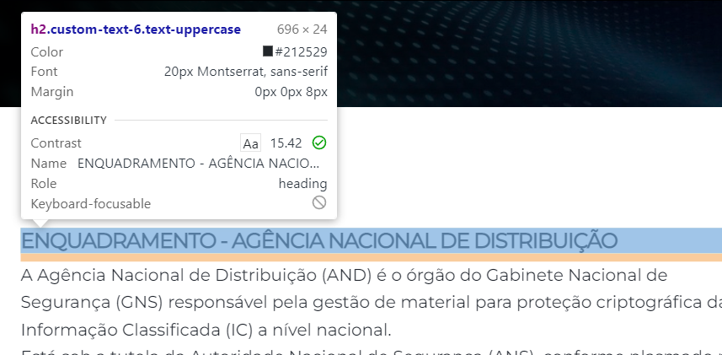
 | Listagem de evidências
 |  |  |  |  | Notas:
 |  |  |  |  | É assegurado em todo o sitio Web com valores acima do exigido do rácio de contraste entre a cor do texto de tamnho grande e a cor do fundo do texto. Página em evidência: https://www.gns.gov.pt/pt/criptografia/

7.1
voltar à página inicial |  |  |  | 7 - PLAYERS
 | S | N | NA
 | x |  |  | 7.1 Deve ser possível ativar os botões de controlo do leitor quer com o rato quer com o teclado
 |  |  |  | Os leitores de multimédia não devem iniciar automaticamente a reprodução dos elementos e têm de ser operáveis usando apenas um rato ou usando apenas um teclado.

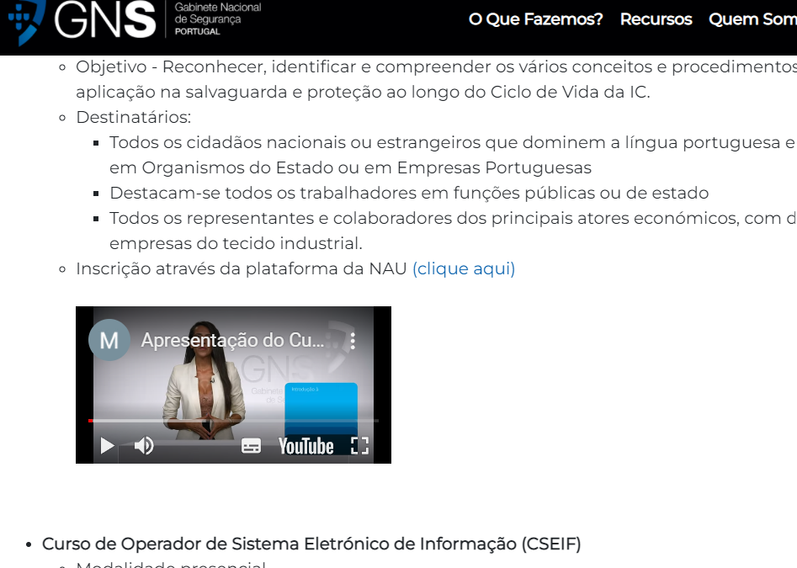
 | Listagem de evidências
 |  |  |  |  | Notas:
 |  |  |  |  | Um vídeo encontrado que faz uso do player do Youtube, o que permite o controlo de todos os seus botões quer com rato quer com teclado. Página em evidência: https://www.gns.gov.pt/pt/formacao/

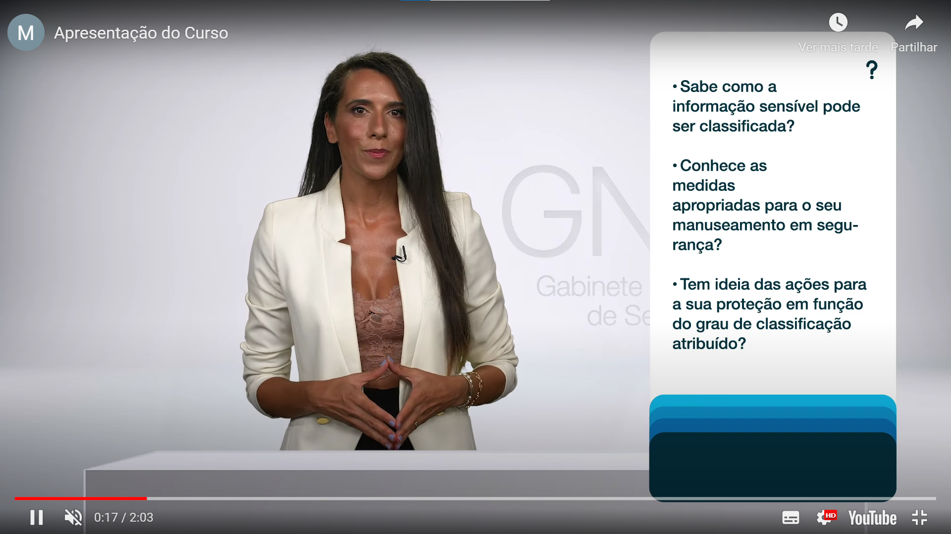

7.2
voltar à página inicial |  |  |  | 7 - PLAYERS
 | S | N | NA
 | x |  |  | 7.2 O vídeo ou o áudio deve conter preferencialmente legendas fechadas sincronizadas. Caso não seja possível, no mínimo, deve disponibilizar-se uma transcrição textual
 |  |  |  | O uso de legendas fechadas destina-se essencialmente a pessoas surdas. Recomendam-se para a produção das referidas legendas técnicas de tradaptação conhecidas para o efeito bem como o enriquecimento das legendas de sons cuja mensagem não seja percetível visualmente (por ex., o toque de uma campaínha de uma porta). Para vídeos com mensagens eminentemente visuais (por ex., um vídeo com música de fundo que passa um conjunto de mensagens apenas percetíveis à visão), os mesmos devem ter uma versão equivalente alternativa com produção de audiodescrição. A audiodescrição é fundamental para que pessoas cegas ou com baixa visão possam percecionar a mensagem veiculada.

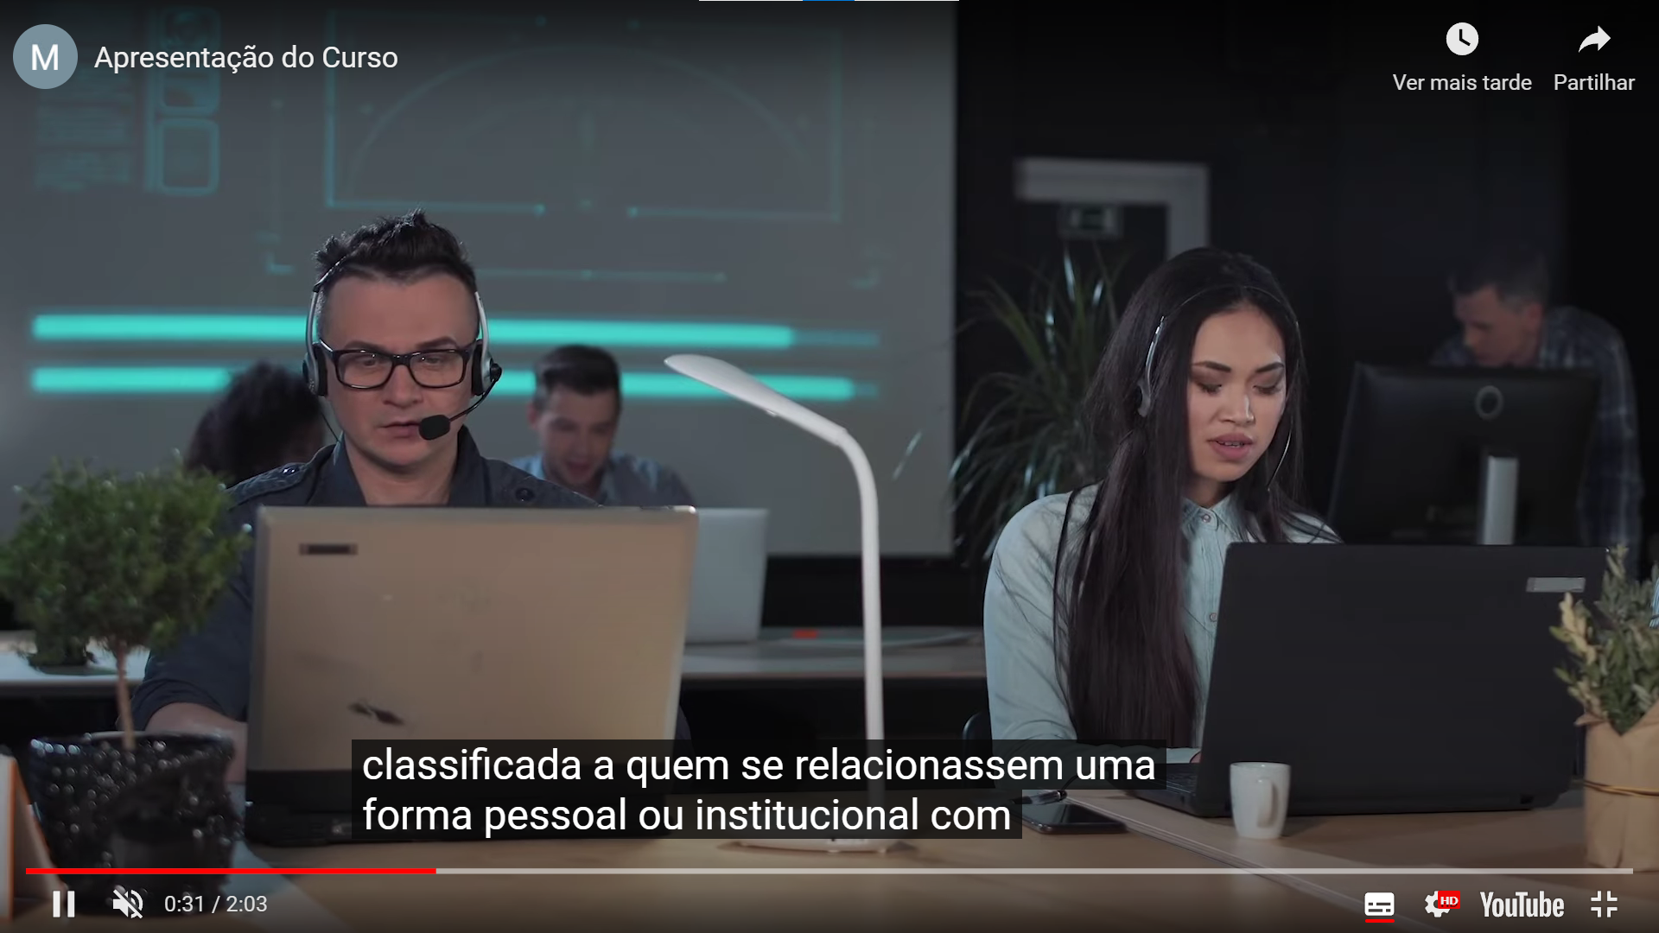
 | Listagem de evidências
 |  |  |  |  | Notas:
 |  |  |  |  | Existência de legendas fechadas nos videos. Página em evidência: https://www.gns.gov.pt/pt/formacao/

8.1
voltar à página inicial |  |  |  | 8 - ESTRUTURA DA PÁGINA
 | S | N | NA
 | x |  |  | 8.1 Quando se retira a CSS, todos os elementos HTML devem alinhar à esquerda
 |  |  |  | Quando se desativam todos os estilos visuais, o conteúdo da página é apresentado alinhado à esquerda e apresenta-se de forma linear.

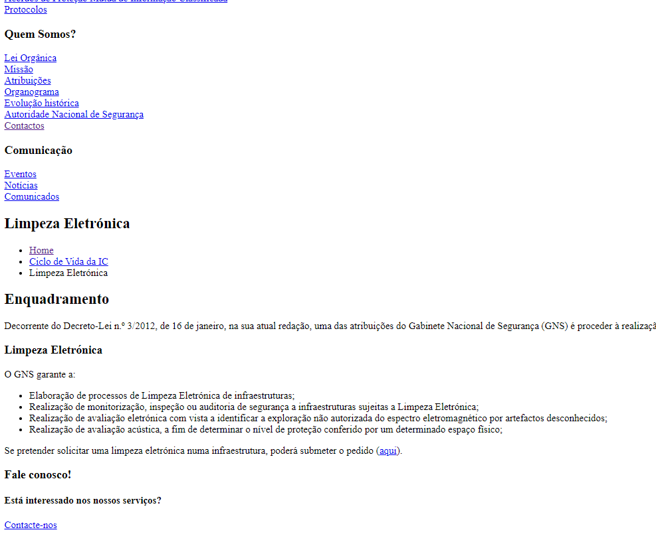
 | Listagem de evidências
 |  |  |  |  | Notas:
 |  |  |  |  | Desativando a CSS é visível que o conteúdo da página é alinhado à esquerda. Página em evidência: https://www.gns.gov.pt/pt/limpeza-eletronica/

8.5
voltar à página inicial |  |  |  | 8 - ESTRUTURA DA PÁGINA
 | S | N | NA
 | x |  |  | 8.5 A maquetização da página é feita sem recorrer ao elemento <table>
 |  |  |  | A estrutura de composição gráfica da página não é feita recorrendo a elementos de tabela mas sim a uma maior diversidade de elementos semânticos (por ex., <main>) e genéricos (por ex., <div>), que permitem a recomposição visual para diferentes tipos e dimensões de ecrã.

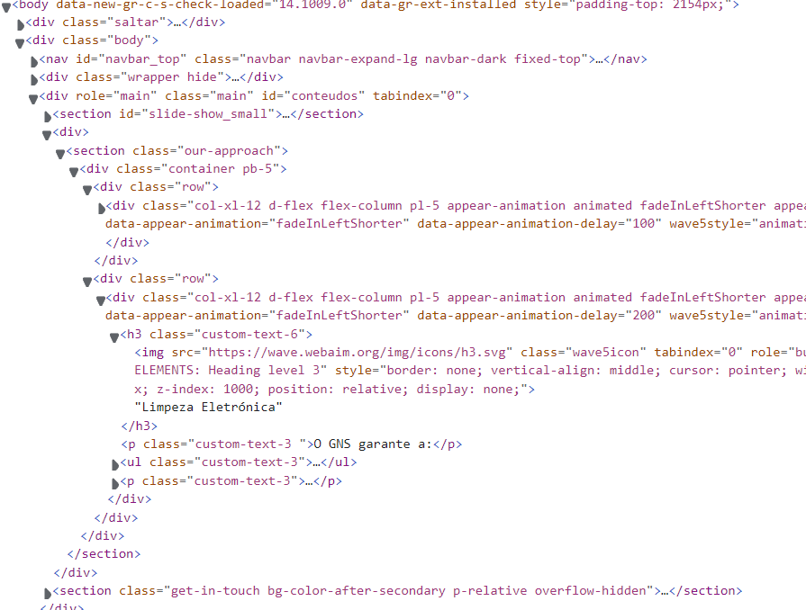
 | Listagem de evidências
 |  |  |  |  | Notas:
 |  |  |  |  | Em todo o sítio Web não se utilizam tabelas de layout. O sítio é ajustável a vários tipos de dispositivos e dimensões de ecrã. Página em evidência: https://www.gns.gov.pt/pt/limpeza-eletronica/

10.1
voltar à página inicial |  |  |  | 10 - FICHEIROS PDF
 | S | N | NA
 |  | x |  | 10.1 Nos ficheiros PDF é possível, no mínimo, extrair o conteúdo textual para formato TXT
 |  |  |  | Os ficheiros PDF devem ter o seu texto inteiramente extraível para que se possa passar o respetivo conteúdo para um processador de texto sem perda de informação.

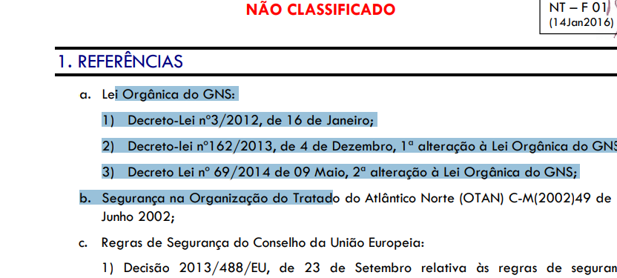
 | Listagem de evidências
 |  |  |  |  | Notas:
 |  |  |  |  | A maioria dos conteudos digitais é possivel extrair o seu conteúdo textual para formato TXT. Existindo no entanto um pequeno número de ficheiros PDF que não o são. Sendo a sua maioria datados com data anterior a 23 de setembro de 2018. (Podendo ser considerados não aplicaveis, pelos termos da alínea a) do n.º 4 do artigo 3.º do Decreto-Lei n.º 83/2018, de 19 de outubro).

